2025 KES_전시 공통
증빙 상세 내역(공통_2025 KES 한국전자전)

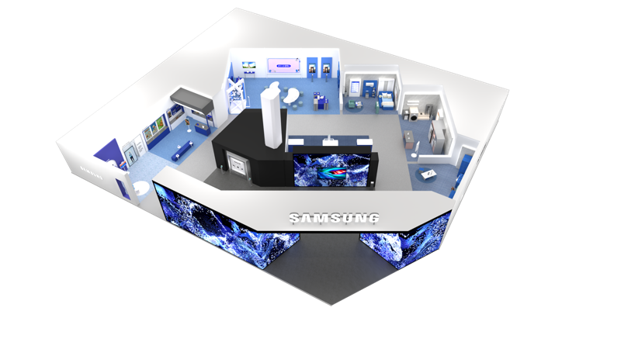
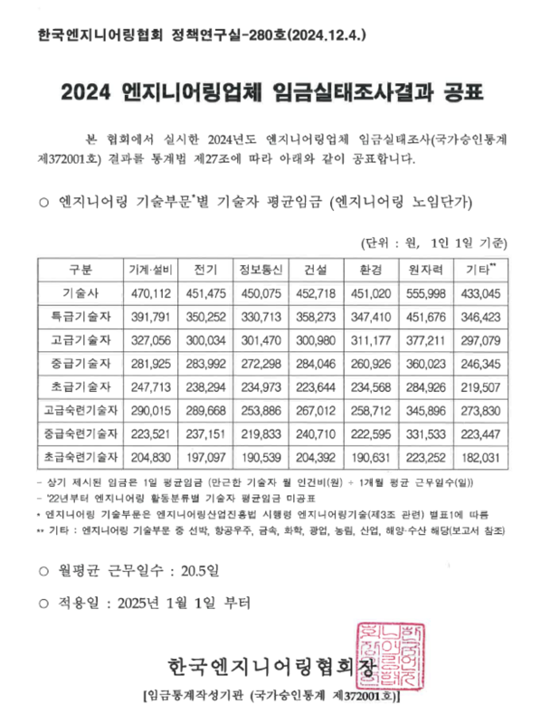
구분 | 항목 | 소항목 | 세부내역 |  | 인원 | 수량 | 투입률 | 금액 | 비고 | 사진 | 공시된 엔지니어링 업체 노임 단가 기준표
공간디자인 | 디자인 개발 | ○기획 설계 -공간 기획 및 레이아웃 -투시도 작업 및 수정 보완 -사인 그래픽 2D 작업, 수정 보완 -마감 스펙 제안 | 참여인력 | 고급 기술자 | 2 | 16 | 80% | 13,715,057 | ○기간: 2025.09.05 ~ 2025.09.26 (16일) * 25년 엔지니어링 건설 기술자 노임 단가 기준 (직접인건비, 직접경비, 제경비, 기술료 포함) [공간디자인 및 실시설계] 직접경비: 직접인건비의 10% 제경비: 직접인건비의 20% 기술료: (직접인건비+제경비)의 40% | 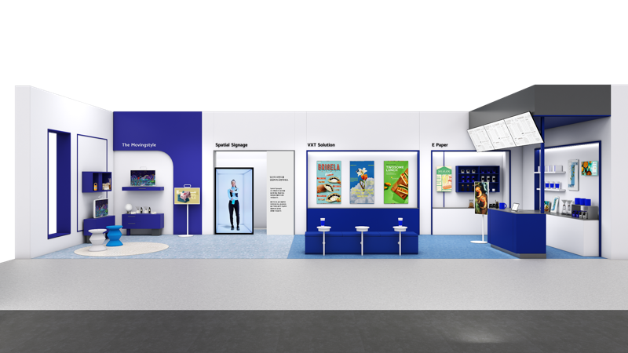
 |  |  |  | 중급 기술자 | 1 | 16 | 80% | 6,471,704
 | 디자인 개발 소계 |  |  |  |  |  |  | 20,186,761
 | 디자인 개발 합계 |  |  |  |  |  |  | 20,000,000
 | 실시 설계 | ○실시 설계 - 주최국 협의 업무 - 제작 및 도면설계 총괄 - 실시설계도 및 제작물 시공 감리 | 참여인력 | 고급 기술자 | 1 | 11 | 120% | 7,071,826 | ○기간: 2025.09.29 ~ 2025.10.20 (11일) * 25년 엔지니어링 건설 기술자 노임 단가 기준 (직접인건비, 직접경비, 제경비, 기술료 포함) [공간디자인 및 실시설계] 직접경비: 직접인건비의 10% 제경비: 직접인건비의 20% 기술료: (직접인건비+제경비)의 40% | 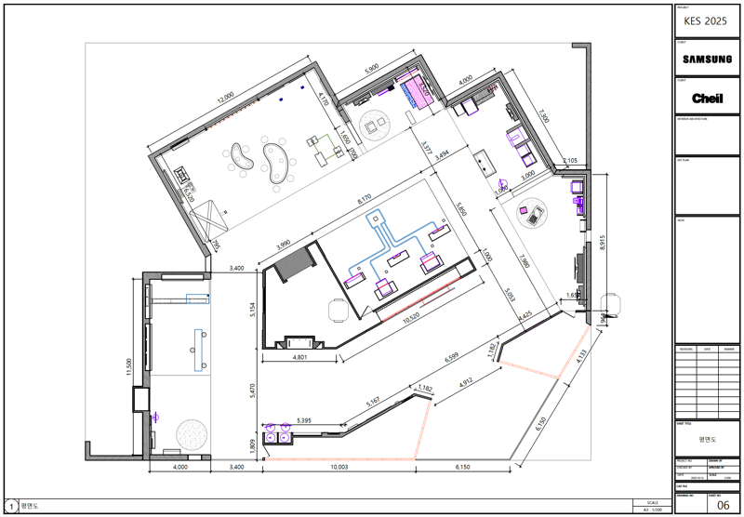 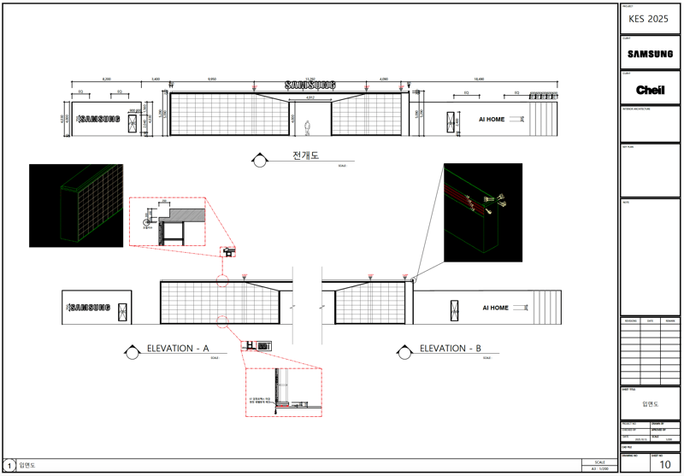
 |  |  |  | 중급 기술자 | 2 | 11 | 120% | 13,347,890
 | 실시 설계 소계 |  |  |  |  |  |  | 20,419,716
 | 실시 설계 합계 |  |  |  |  |  |  | 20,000,000
2025 KES 한국전자전 소계 |  |  |  |  |  |  |  | 40,000,000
대행수수료 |  |  |  |  |  |  |  | 7,060,000
2025 KES 한국전자전 총계 |  |  |  |  |  |  |  | 47,060,000

2025 KES_전시 제작
증빙 상세 내역(전시제작_2025 KES 한국전자전)

구분 | 항목 | 소항목 | 세부내역 | 단위 | 수량 | 금액 | 현장사진
1. 집기 제작 | AI HOME(Living Room) | 75" TV 벽장 | [집기 제작] - 1,900X300X2,200 - 30X30 각재 및 12T, 15T 합판 NC 가공 - TV 브라켓 매립 타공 - 지정 펠트 마감 | EA | 1 | 1,600,000 | 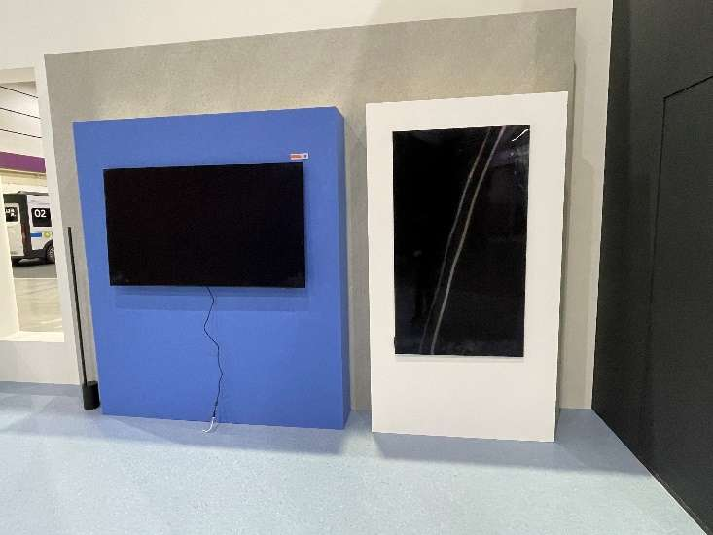
 |  | 65" TV 벽장 | [재활용] - 1,200X300X2,200 - 30X30 각재 및 12T, 15T 합판 NC 가공 - TV 브라켓 매립 타공 - 지정 필름 마감 재시공 | EA | 1 | 200,000
기존 집기 내경
 |  | 에어드레서 매립장 | [재활용] - 900X700X2,200 - 30X30 각재 및 12T, 15T 합판 NC 가공 - 제품 변경으로 내경 사이즈 수정 - 지정 펠트 마감 재시공 | EA | 1 | 800,000 | 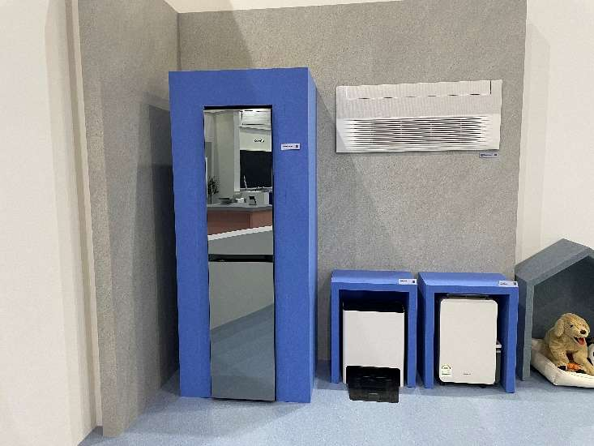 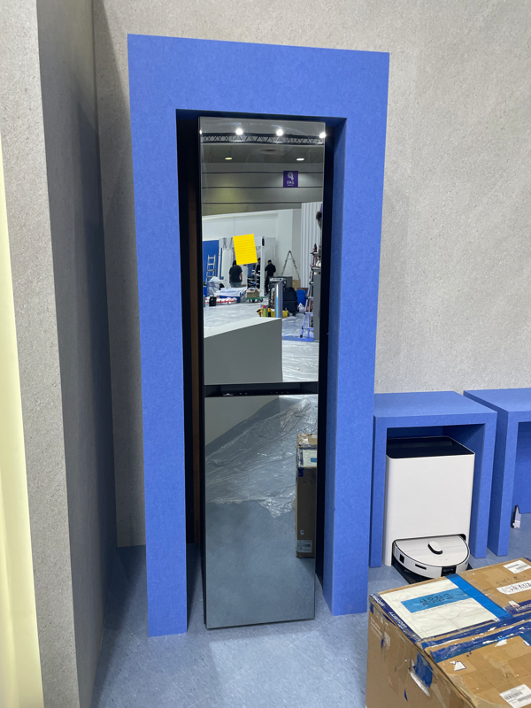
 |  | 로봇 청소기 매립장 | [재활용] - 600X400X750 - 30X30 각재 및 12T, 15T 합판 NC 가공 - 지정 펠트 마감 재시공 | EA | 1 | 580,000 | 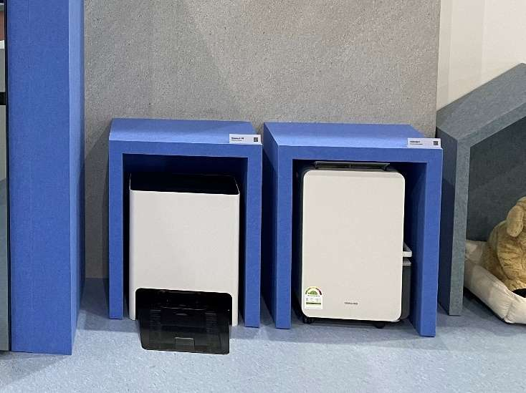
 |  | 제습기 매립장 | [재활용] - 600X400X750 - 30X30 각재 및 12T, 15T 합판 NC 가공 - 지정 펠트 마감 재시공 | EA | 1 | 580,000
 |  | 강아지 집 | [집기 제작] - 800X400X1,000 - 30X30 각재 및 12T, 15T 합판 NC 가공 - 지정 펠트 마감 | EA | 1 | 1,130,000 | 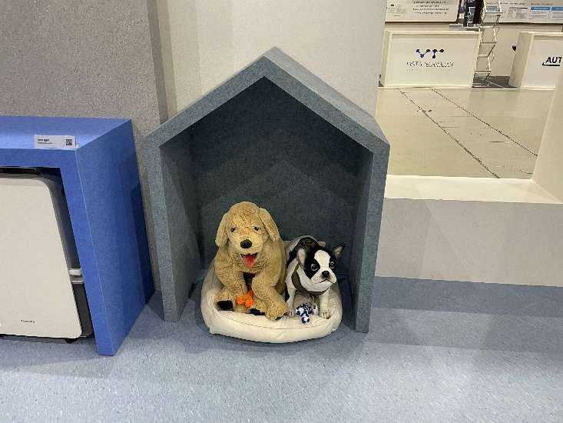
 |  | 거실 테이블 | [재활용] - 1,000X400X430 - 30X30 각재 및 12T, 15T 합판 NC 가공 - 지정 펠트 마감 재시공 - 1,200X600 상판 10T 강화유리 | EA | 1 | 320,000 | 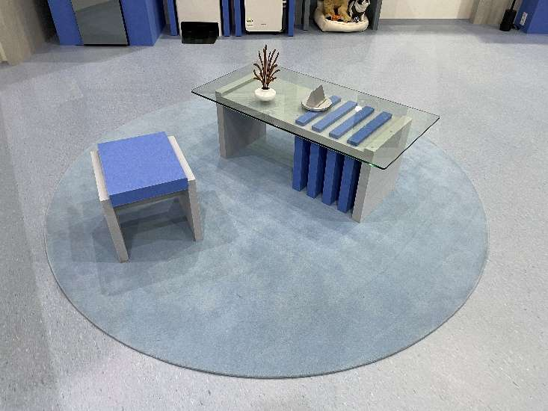
 |  | 거실 테이블 의자 | [재활용] - 400X420X400 - 30X30 각재 및 12T, 15T 합판 NC 가공 - 지정 펠트 마감 재시공 | EA | 1 | 180,000
 | AI HOME(Kitchen) | 세탁기 매립장 | [재활용] - 1,410X970X1,300 - 30X30 각재 및 12T, 15T 합판 NC 가공 - 지정 펠트 마감 | EA | 1 | - | 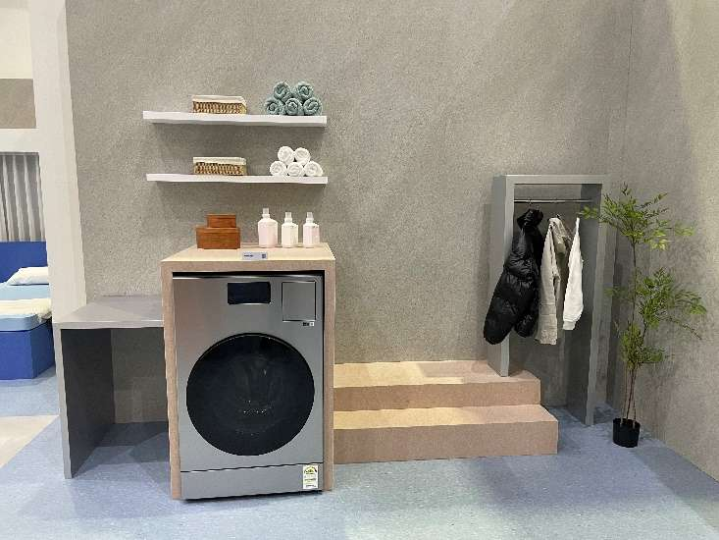
 |  | 옷걸이 장 | [재활용] - 1,730X700X1,600 - 30X30 각재 및 12T, 15T 합판 NC 가공 - Ø20 SUS 파이프 w550 - 지정 펠트 마감 | EA | 1 | -
 |  | 65" TV 벽장 | [재활용] - 1,200X300X2,200 - 30X30 각재 및 12T, 15T 합판 NC 가공 - TV 브라켓 매립 타공 - 지정 필름 마감 재시공 | EA | 1 | 200,000 | 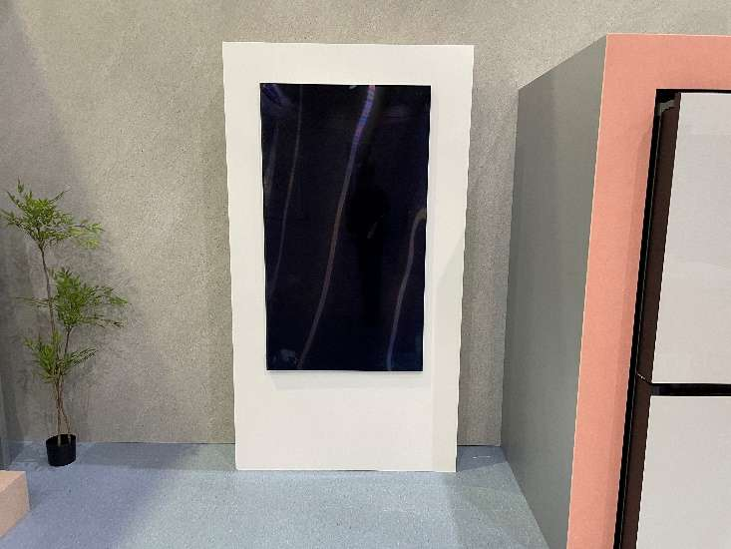
 |  | 냉장고 매립장 | [재활용] - 1,300X1,130X2,050 - 30X30 각재 및 12T, 15T 합판 NC 가공 - 지정 펠트 마감 | EA | 1 | - | 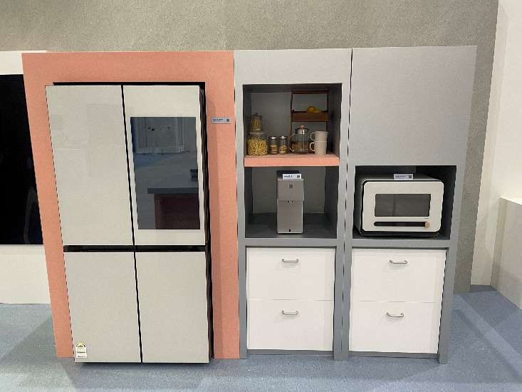
하부도어
 |  | 정수기 멀티큐커 매립장 | [재활용] - 1,420X780X2,050 - 30X30 각재 및 12T, 15T 합판 NC 가공 - 지정 펠트 마감 - 하부 도어 추가 | EA | 1 | 100,000
 |  | 주방 테이블 | [재활용] - 1,700X800X950 - 30X30 각재 및 12T, 15T 합판 NC 가공 - 하부 점검도어 - 지정 펠트 마감 - 상판 재도장 | EA | 1 | 200,000 | 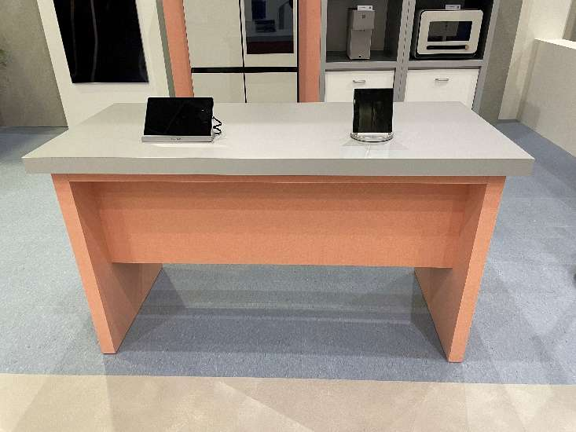
 | AI HOME(Bedroom) | 65" TV 벽장 | [재활용] - 1,200X300X2,200 - 30X30 각재 및 12T, 15T 합판 NC 가공 - TV 브라켓 매립 타공 - 지정 필름 마감 재시공 | EA | 1 | 200,000 | 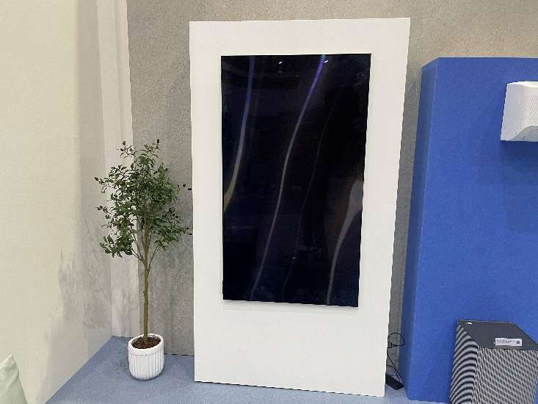
 |  | 에어컨 벽장 | [재활용] - 1,600X300X2,000 - 30X30 각재 및 12T, 15T 합판 NC 가공 - 지정 펠트 마감 재시공 | EA | 1 | 740,000 | 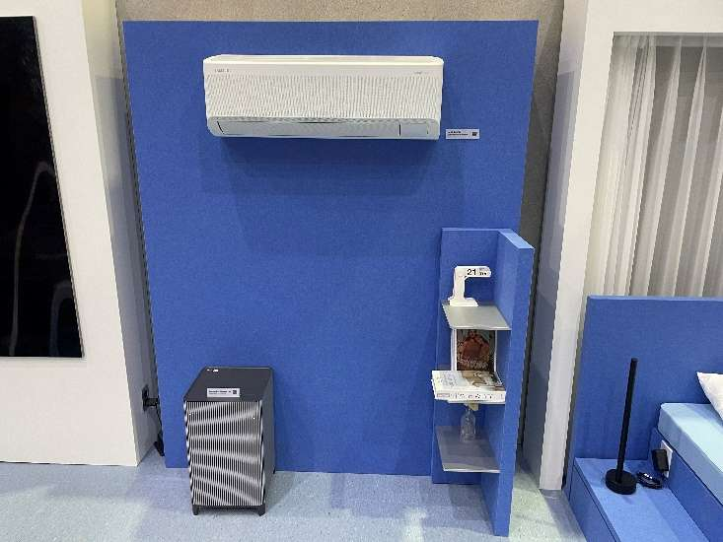
 |  | 코너타입 선반장 | [재활용] - 380X280X1,200 - 30X30 각재 및 12T, 15T 합판 NC 가공 - 지정 펠트 마감 - 마감 보수 | EA | 1 | 360,000 | 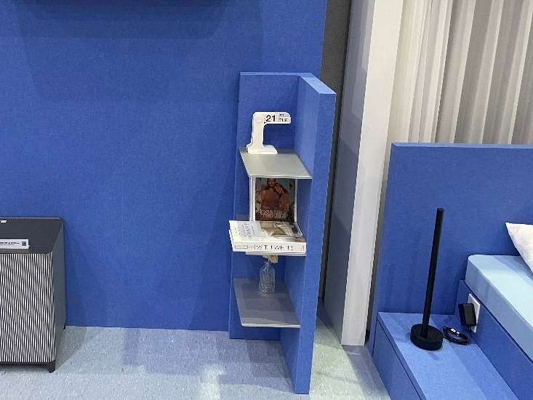
 |  | 커튼 집기 | [재활용] - 1,700X300X2,200 - 30X30 각재 및 12T, 15T 합판 NC 가공 - 지정 펠트 마감 - 마감 보수 및 집기 디테일 수정(조명) | EA | 1 | 200,000 | 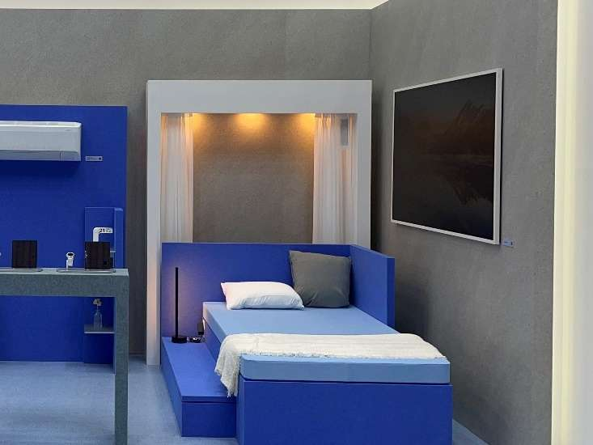
 |  | 침대 모형집기 | [재활용] - 2,070X1,450X950 - 30X30 각재 및 12T, 15T 합판 NC 가공 - 지정 펠트 마감 - 방향 수정 및 펠트 마감 재시공 | EA | 1 | 780,000 | 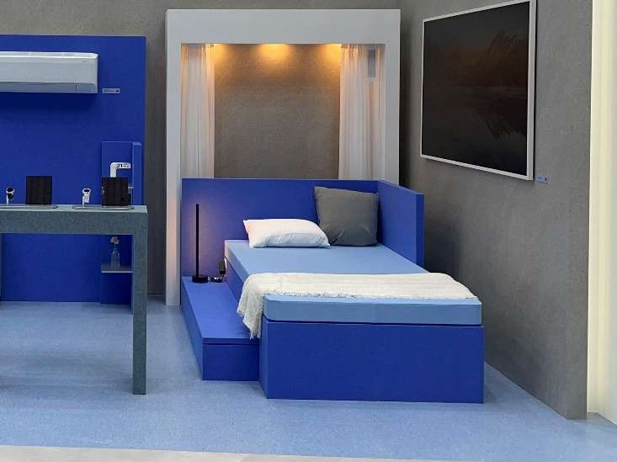
 |  | 테이블 | [집기 제작] - 900X300X950 - 30X30 각재 및 12T, 15T 합판 NC 가공 - 하부 점검도어 - 지정 펠트 마감 | EA | 1 | 1,500,000 | 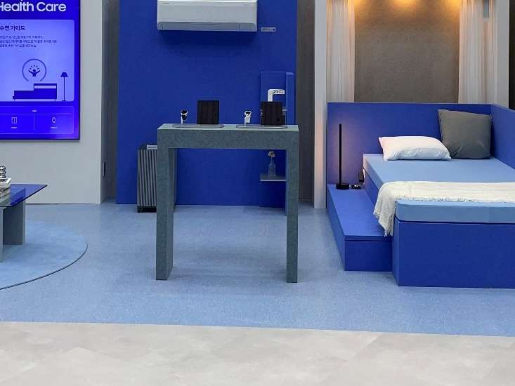
 |  | 침실 테이블 | [집기 제작] - 400X500X400 - 30X30 각재 및 12T, 15T 합판 NC 가공 - 지정 펠트 마감 - 650X700 10T 투명 강화유리 | EA | 1 | 1,260,000 | 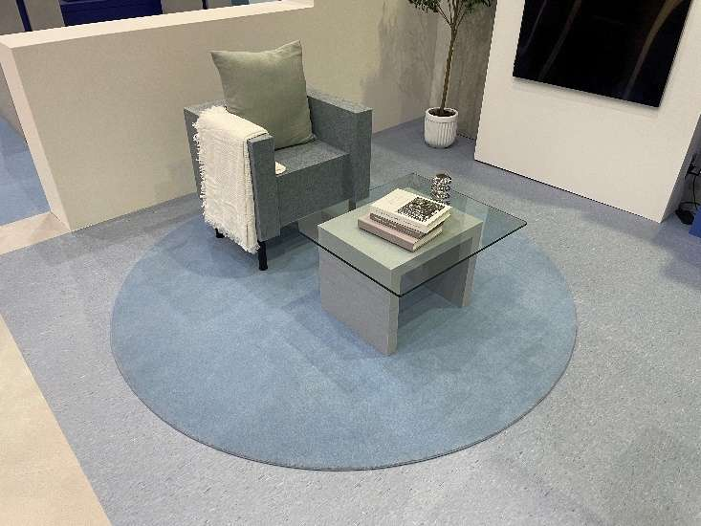
 |  | 침실 테이블 의자 | [집기 제작] - 650X550X650 - 30X30 각재 및 12T, 15T 합판 NC 가공 - 지정 펠트 마감 - 다릿발 기성제품 | EA | 1 | 1,400,000
 | AI School | 디오라마 테이블 | [재활용] - 2,000X1,700X950 - 30X30 각재 및 12T, 15T MDF NC 가공 - 하부장 도어 경첩 - 지정 시멘트 도장+지정색 우레탄 도장 마감 | EA | 1 | - | 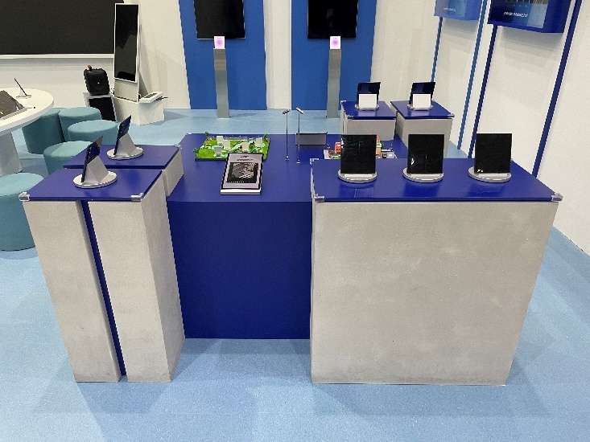
 |  | AI Multi-tasking 테이블 | [재활용] - 1.200X200X950 - 2T 갈바 절곡 및 용접 - 15X15 각파이프 내부보강 - 하부 점검도어 - 지정 시멘트 도장+지정색 우레탄 도장 마감 | EA | 1 | - | 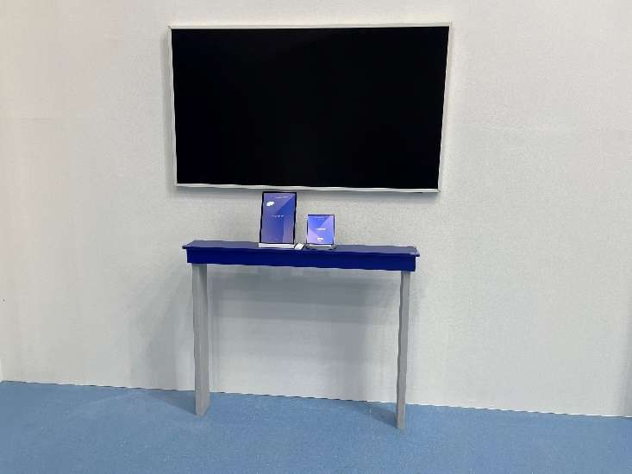
 |  | 곡선형 핸즈온 테이블-A | [집기 제작] - 2,650X1,200X750 - 30X30 각재 및 12T, 15T MDF NC 가공 - 하부 점검도어 - 지정색도장 마감 | EA | 1 | 3,200,000 | 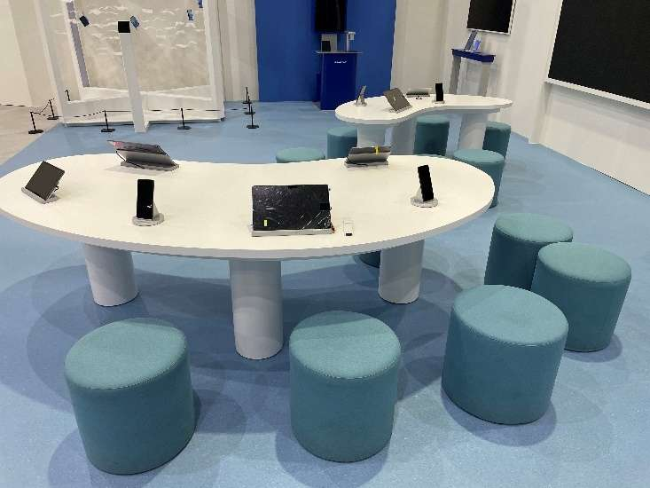
 |  | 곡선형 핸즈온 테이블-B | [집기 제작] - 1,935X720X750 - 30X30 각재 및 12T, 15T MDF NC 가공 - 하부 점검도어 - 지정색도장 마감 | EA | 1 | 2,600,000 | 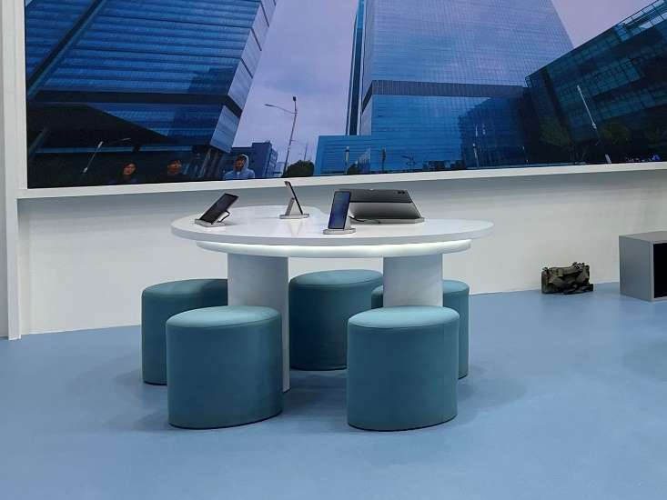
 |  | 스툴 | [재활용] - Ø470X420 - 30X30 각재 및 12T, 15T MDF NC 가공 - 지정 패브릭 마감 | EA | 10 | -
 | AI Store | 하부장 테이블 | [집기 제작] - 1,550X600X900 - 30X30 각재 및 12T, 15T MDF NC 가공 - 하부장 도어 경첩 - 지정색도장 마감 | EA | 1 | 1,800,000 | 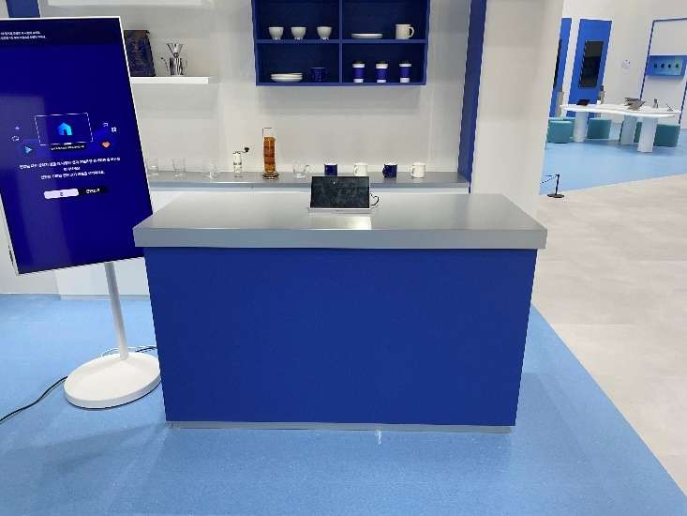
 |  | 원형 핸즈온 테이블 의자 | [집기 제작] - 2,700X450X450 - 30X30 각재 및 12T, 15T MDF NC 가공 - 하부 덮게 탈착식 - Ø300X600 핸즈온 테이블 3EA - Ø30 파이프 절곡 및 용접 - 지정색도장 마감 | SET | 1 | 2,400,000 | 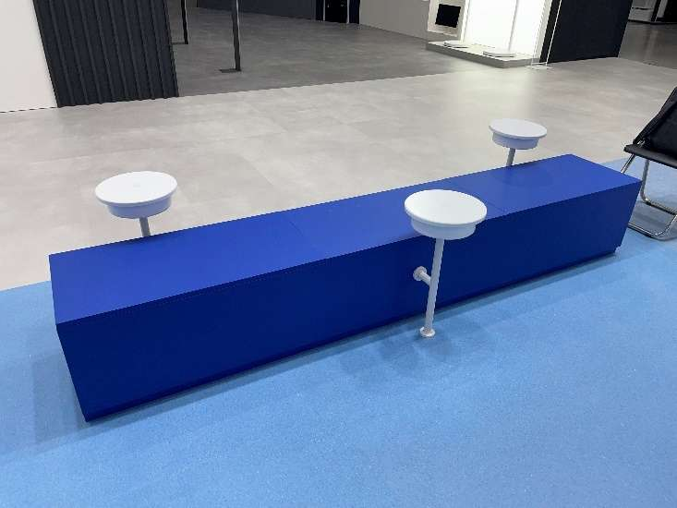
 | Energy Saving | 벽장 집기 | [재활용] - 1,400X500X2,690 - 30X30 각재 및 12T, 15T MDF NC 가공 - 1,400X500X250 상부 라이팅 박스 5T 아크릴 제작 설치 - 전면 제품 주변 라이팅 박스 제작 설치 - Bar LED 6000K 설치 - 지정색 도장 마감 변경 | EA | 5 | 6,500,000 | 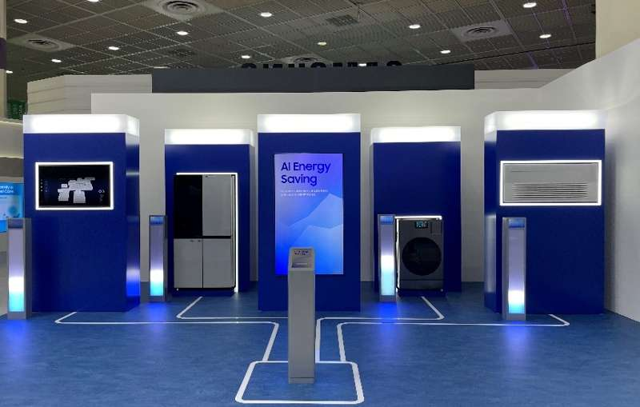
 | 베뉴 전반 | 제작집기 반입/설치 | [제작집기 반입] - 3.5톤 2대 10월 1일 (평택창고->파주공장) - 1톤 1대 10월 1일 (평택창고->파주공장) - 3.5톤 4대 10월 18일 (파주공장->코엑스) - 1톤 3대 10월 18일 (파주공장->코엑스) - 집기 반입 | 식 | 1 | 6,050,000
 |  |  | [제작집기 셋팅비] - 집기 양중, 집기 배치, 집기 조립 등의 현장 작업 | 식 | 1 | 10,080,000
 | 집기 제작 소계 |  |  |  |  | 44,960,000
 | 집기 제작 합계 |  |  |  |  | 44,960,000
2. 전시 제작 | AI HOME(Living Room) | 목공사 | [Living Room 벽체] - 11,020X300X4,000 - 30X30각재, 9T,12T 합판 및 MDF NC 가공 - 상단 간접 박스 조성 - 제작 및 현장 설치 작업 | M2 | 44.08 | 10,460,000 | 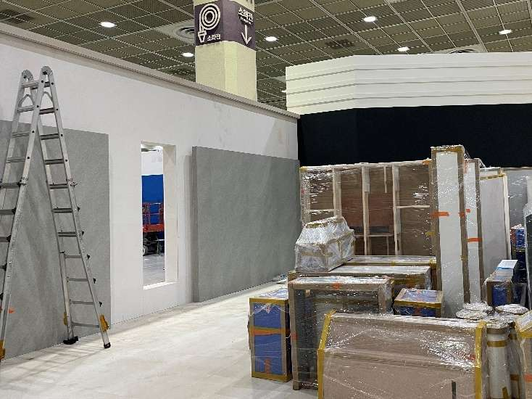
 |  |  | [Living Room 중간 벽체] - 4,000X200X2,800 - 3,900X200X2,800 - 30X30각재, 9T,12T 합판 및 MDF NC 가공 - 제작 및 현장 설치 작업 | M2 | 22.12 |  | 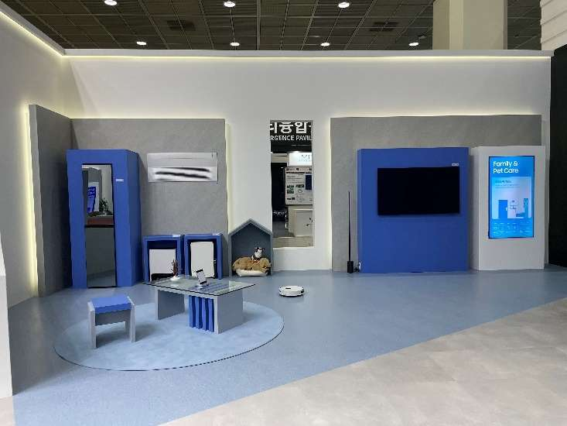
 |  | 수장 공사 | [Living Room 벽지 마감] - 11,020X4,000 - 퍼티 및 하지작업 - 지정 벽지 마감(필름 마감면적 제외) - 현장 설치 작업 | M2 | 21.96 | 4,460,000
 |  |  | [Living Room 필름 마감] - 4,000X2,800, 3,900X2,800 - 퍼티 및 샌딩, 프라이머 - 지정 필름 마감 - 현장 설치 작업 | M2 | 22.12
 | AI HOME(Kitchen) | 목공사 | [Kitchen 벽체] - 11,300X300X4,000 - 30X30각재, 9T,12T 합판 및 MDF NC 가공 - 상단 간접 박스 조성 - 3,000X900 경계 파티션 - 제작 및 현장 설치 작업 | M2 | 45.20 | 11,680,000 | 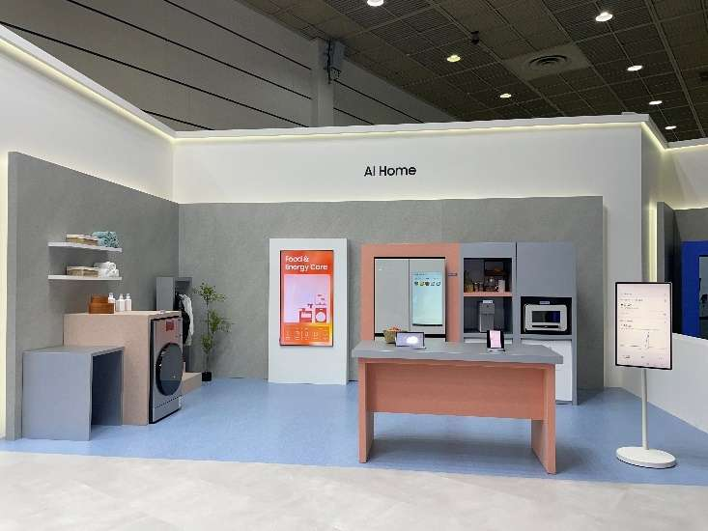
 |  |  | [Kitchen 중간 벽체] - 10,400X200X2,800 - 30X30각재, 9T,12T 합판 및 MDF NC 가공 - 1,050X200X30T 도장 마감 선반 2EA - 제작 및 현장 설치 작업 | M2 | 29.12
 |  | 수장 공사 | [Kitchen 벽지 마감] - 11,300X4,000 - 퍼티 및 하지작업 - 지정 벽지 마감(필름 마감면적 제외) - 현장 설치 작업 | M2 | 16.08 | 4,640,000
 |  |  | [Kitchen 필름 마감] - 10,400X2,800 - 퍼티 및 샌딩, 프라이머 - 지정 필름 마감 - 현장 설치 작업 | M2 | 29.12
 | AI HOME(Bedroom) | 목공사 | [Bedroom 벽체] - 9,720X300X4,000 - 30X30각재, 9T,12T 합판 및 MDF NC 가공 - 상단 간접 박스 조성 - 제작 및 현장 설치 작업 | M2 | 38.88 | 9,880,000 | 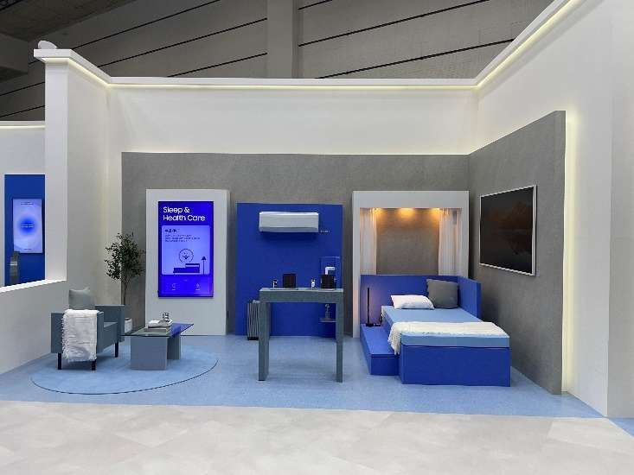
 |  |  | [Bedroom 중간 벽체] - 8,520X200X2,800 - 30X30각재, 9T,12T 합판 및 MDF NC 가공 - 제작 및 현장 설치 작업 | M2 | 23.86
 |  | 수장 공사 | [Bedroom 벽지 마감] - 9,720X4,000 - 퍼티 및 하지작업 - 지정 벽지 마감(필름 마감면적 제외) - 현장 설치 작업 | M2 | 15.02 | 3,980,000
 |  |  | [Bedroom 필름 마감] - 8,520X2,800 - 퍼티 및 샌딩, 프라이머 - 지정 필름 마감 - 현장 설치 작업 | M2 | 23.86
 |  |  | [커튼 설치] - 1,430X1,990X2EA - 화이트 쉬폰 커튼 나비주름 - 현장 설치 작업 | 식 | 1 | 300,000 | 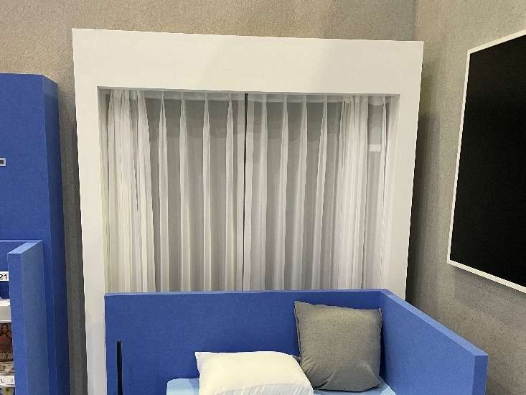
 | AI School | 목공사 | [AI School 벽체] - 23,485X300X4,000 - 30X30각재, 9T,12T 합판 및 MDF NC 가공 - 상단 간접 박스 조성 - 제작 및 현장 설치 작업 | M2 | 93.94 | 15,080,000 | 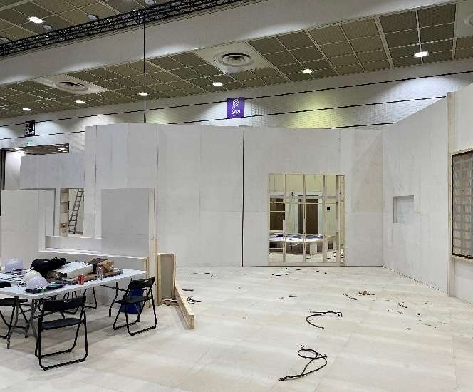 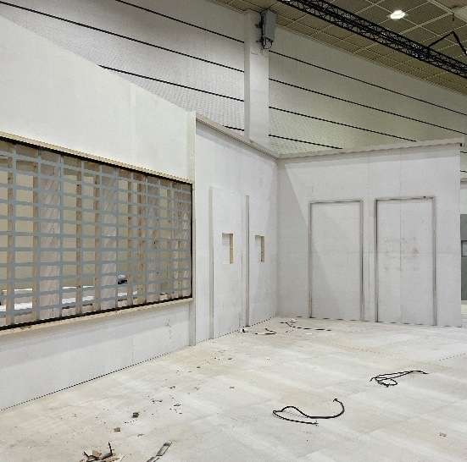
 |  | 금속 공사 | [AI CLASS LED 금속] - 3,950X2,030 - 2T 갈바 레이저 타공 및 용접 가공 - 제작 및 현장 설치 작업 | M2 | 8.02 | 2,280,000 | 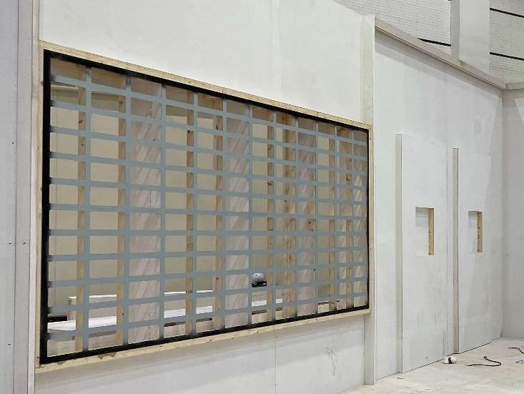
 |  |  | [B7 모뉴먼트 하우징 재활용] - 2,200X1,300X2,400 - 각 파이프 및 SUS 마감 - 파이프트러스 등 부분 추가 제작 - 제작 및 현장 설치 작업 | 식 | 1 | 2,200,000 | 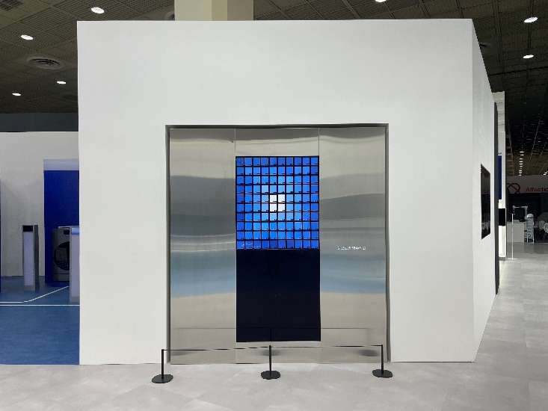
 |  | 수장 공사 | [AI School 벽지 마감] - 23,485X4,000 - 퍼티 및 하지작업 - 지정 벽지 마감(실사 출력 마감 면적13.72M2, LED 면적8.02M2 제외) - 현장 설치 작업 | M2 | 72.2 | 3,200,000 | 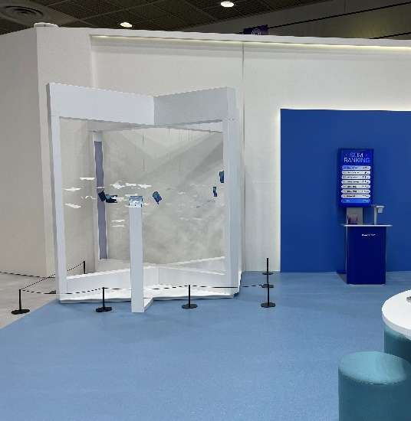 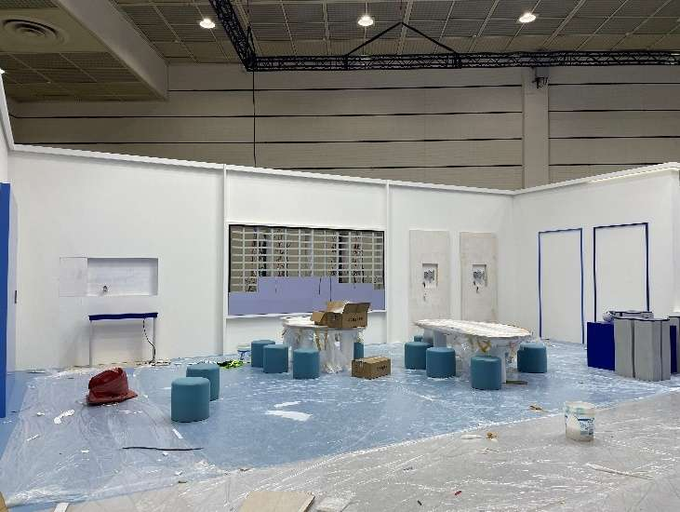
 | AI Store | 목공사 | [AI Store 벽체] - 19,500X300X4,000 - 30X30각재, 9T,12T 합판 및 MDF NC 가공 - Spatial Signage 지붕 바리솔 구조 - The Movingstyle 돌출 벽체 및 선반 구조 - 하부장 및 선반장 포함 - 제작 및 현장 설치 작업 | M2 | 78.00 | 17,820,000 | 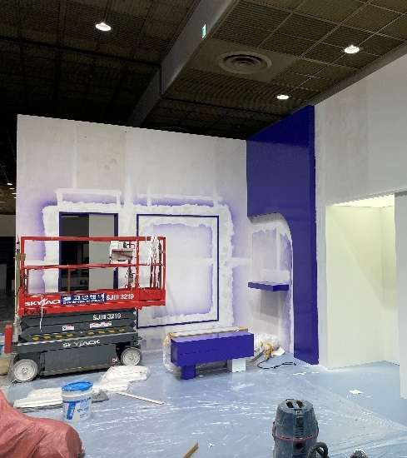 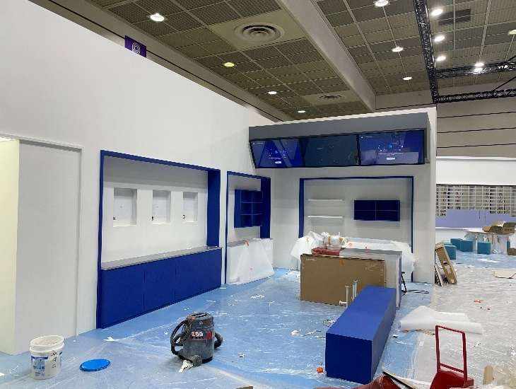
 |  |  | [AI Store 지붕] - 3,900X1,600X850 - 30X30각재, 9T,12T 합판 및 MDF NC 가공 - 제작 및 현장 설치 작업 | M2 | 10.92
 |  | 수장 공사 | [The Movingstyle 도장마감) - 2,550X4,000 돌출 벽체 - 선반 및 선반장 포함 - 지정 우레탄 도장 - 현장 설치 작업 | 식 | 1 | 6,450,000 | 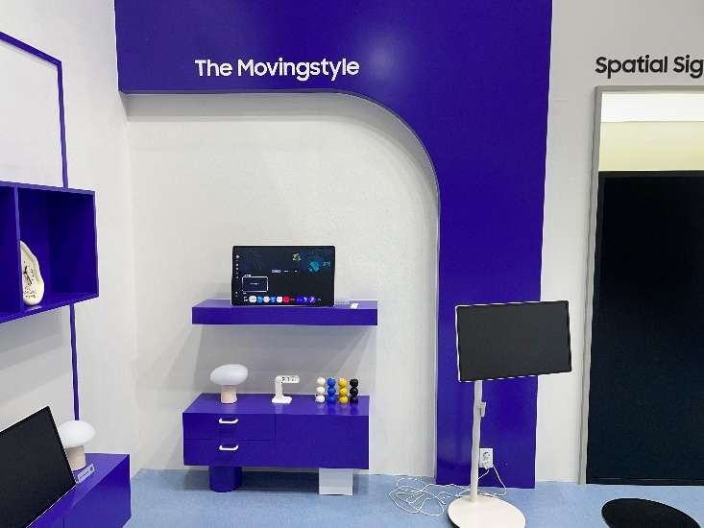
 |  |  | [AI Store 벽지 마감] - 19,500X4,000 - 퍼티 및 하지작업 - 지정 벽지 마감(개구부 및 도장 면적 제외) - 현장 설치 작업 | M2 | 70.27 |  | 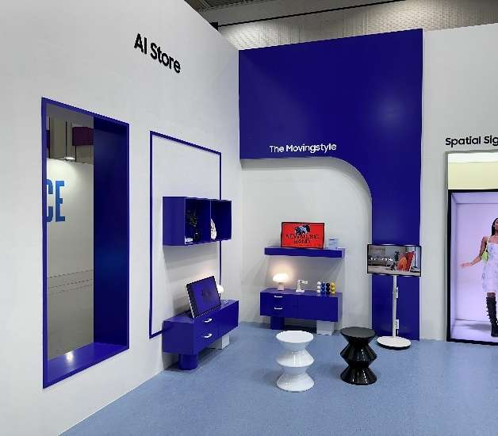
 |  |  | [AI Store 지붕 필름 마감] - 3,900X1,600X850 - 퍼티 및 샌딩, 프라이머 - 지정 필름 마감 - 현장 설치 작업 | M2 | 10.92 |  | 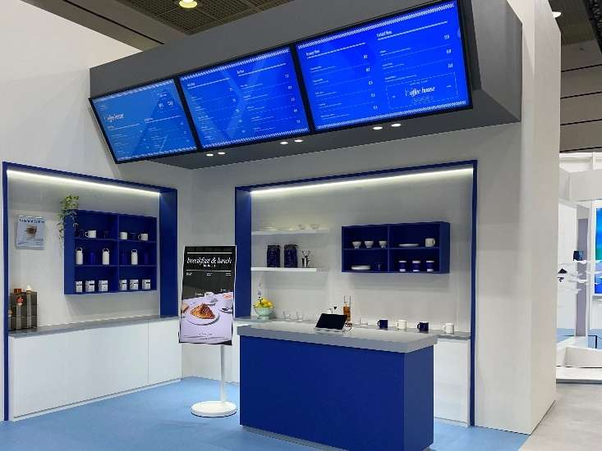
 | Energy Saving | 목공사 | [Energy Saving 벽체] - 14,020X100X3,500 - 9,860X100X3,500 B7~75"벽체 - 30X30각재, 9T,12T 합판 및 MDF NC 가공 - 30X30 루버 시공 - 내부 점검용 창고 조성 - 제작 및 현장 설치 작업 | M2 | 83.58 | 13,420,000 | 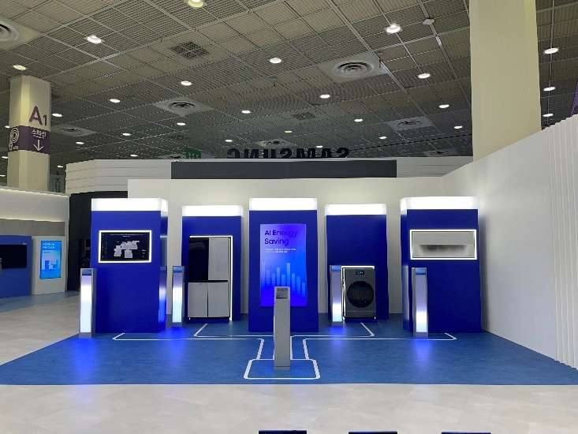
 |  |  | [라인 조명 목공 바닥] - 8,170X5,850 - 35mm LED NC 컷팅 - 제작 및 현장 설치 작업 | 식 | 1 | 800,000 | 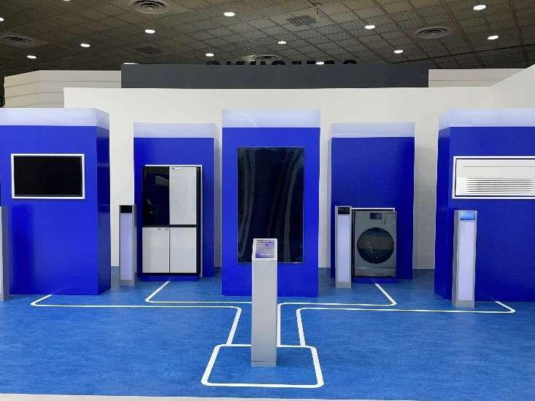
 |  | 수장 공사 | [벽체 구조 벽지 마감] - 14,020X3,500 - 9,860X3,500 B7~75"벽체 - 퍼티 및 하지작업 - 지정 벽지 마감 - 현장 설치 작업 | M2 | 83.58 | 3,740,000
 | 무한 | 목공사 | [무한 벽체] - 8,370X100X3,500 - 30X30각재, 9T,12T 합판 및 MDF NC 가공 - 제작 및 현장 설치 작업 | M2 | 29.29 | 4,700,000 | 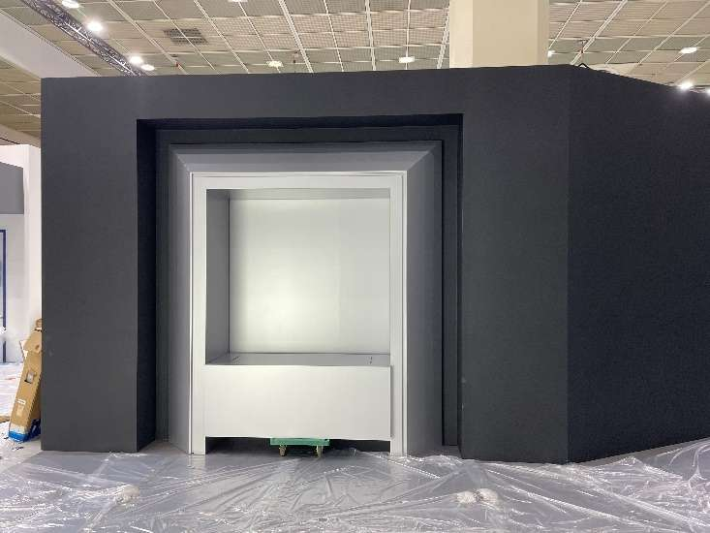
 |  | 수장 공사 | [무한 벽체 도장마감] - 3,000X3,100 - 지정 메탈 도장 - 현장 설치 작업 | 식 | 1 | 2,580,000 | 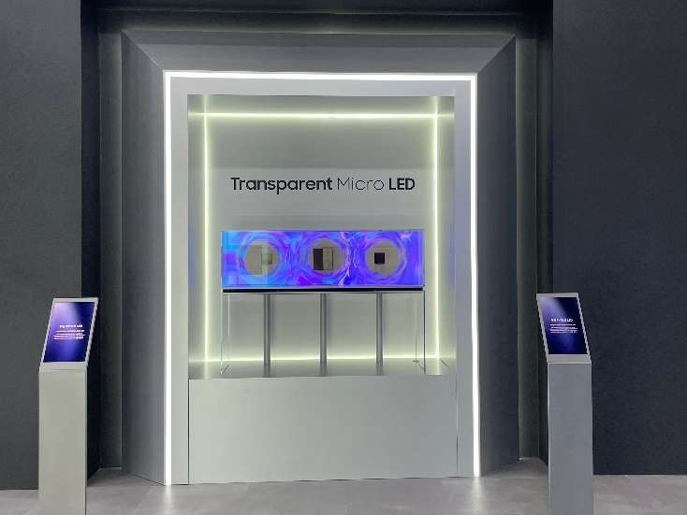
 |  |  | [무한 벽지 마감] - 8,370X3,500 - 퍼티 및 하지작업 - 지정 벽지 마감(무한 매립 벽체 면적7.96M2 제외) - 현장 설치 작업 | M2 | 21.33 |  | 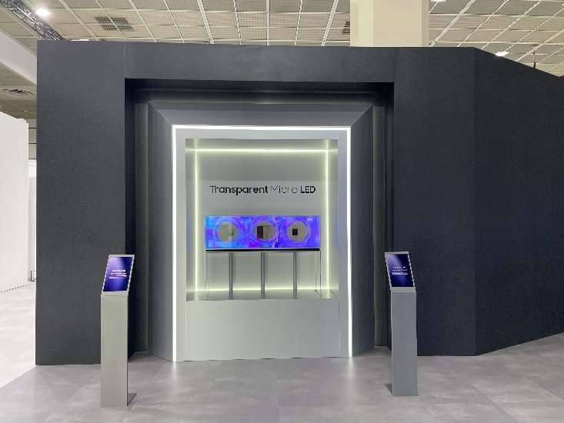
 | Micro RGB | 목공사 | [Micro RGB 벽체] - 8,170X1,000X3,980 - 30X30각재, 9T,12T 합판 및 MDF NC 가공 - 제작 및 현장 설치 작업 | M2 | 32.52 | 5,220,000 | 
 |  | 수장 공사 | [Micro RGB 벽지 마감] - 1,105X3,400X2EA - 퍼티 및 하지작업 - 지정 벽지 마감 - 현장 설치 작업 | M2 | 7.51 | 340,000 | 
 | AI Concierge | 목 공사 | [AI Concierge 벽체] - 11,740X250X5,290 - 30X30각재, 9T,12T 합판 및 MDF NC 가공 - 상단 100MM 루버 시공 - 제작 및 현장 설치 작업 | M2 | 62.10 | 9,980,000 | 
 |  |  | [무빙스타일 단올림 박스] - 1,900X650X150 - 30X30 각재 및 12T, 15T MDF NC 가공 - 지정 인테리어 필름 마감 - 2구 콘센트 매립 - 제작 및 현장 설치 작업 | M2 | 1.23 | 240,000 | 
 |  | 수장 공사 | [AI Concierge 벽지 마감] - 11,740X5,290 - 7,560X5,290 입구 오른쪽 벽체 - 퍼티 및 하지작업 - 지정 벽지 마감(실사출력, 필름, 바리솔 면적 제외) - 현장 설치 작업 | M2 | 85.56 | 7,990,000 | 
 |  |  | [AI Concierge 필름 마감] - 3,970X2,800 - 퍼티 및 샌딩, 프라이머 - 지정 필름 마감 - 현장 설치 작업 | M2 | 11.12 |  | 
 | 베뉴 전반 | 가설 공사 | [주변 보양 및 현장 정리] - 양중 동선 보양 및 현장 정리정돈 - 준공 청소 - 고소 작업 리프트 - 현장 주야간 작업 | M2 | 877.9 | 10,120,000 |  
 |  | 목공사 | [좌측 LED 파사드 구조 목공 벽체] - 15,110X200X5,290 - 30X30각재, 9T,12T 합판 및 MDF NC 가공 - 점검 도어 설치 - 제작 및 현장 설치 작업 | M2 | 79.93 | 31,910,000 | 
 |  |  | [천장 구조 목공 벽체] - 10,750X300X3,800 - 30X30각재, 9T,12T 합판 및 MDF NC 가공 - 제작 및 현장 설치 작업 | M2 | 40.85 |  | 
 |  |  | [우측 LED 파사드 구조 목공 벽체] - 16,800X200X5,290 - 30X30각재, 9T,12T 합판 및 MDF NC 가공 - 점검 도어 설치 - 제작 및 현장 설치 작업 | M2 | 88.87 |  | 
 |  |  | [베뉴 전체 바닥 단올림] - 33,000X27,300 - 15T+9T MDF NC 가공 - 출입구 23m2 제외 - 제작 및 현장 설치 작업 | M2 | 877.9 | 29,400,000 | 
 |  | 금속 공사 | [출입구 바닥마감대] - (6,150+6,150+3,300) / 60X28 - 1.5T SUS H/L 절곡 및 용접 가공 - 제작 및 현장 설치 철야 작업 | M | 15.60 | 2,400,000 |  
 |  | 전기 공사 | [분전반 및 배관배선] - 가설 분전함 설치 - 분전반 결선 - F-CV 2.5 / F-CV 4 벽체 및 바닥 전열 배선 | M2 | 877.9 | 38,920,000 |   
 |  |  | [콘센트 및 조명 설치] - 2구산업용노출콘센트 및 멀티콘센트 - 매립형 다운라이트 - Bar LED 6000K 간접 라이팅, SMPS 등 - 바리솔 LED T-5 - 투광기 200W 45EA - 현장 설치 작업 |  |  |  |   
 |  | 수장 공사 | [AI HOME(Living Room) 바닥 마감] - 9,215X5,887 다각형 - 지정 타일 시공 - 현장 설치 작업 | M2 | 32.72 | 24,990,000
 |  |  | [AI HOME(Kitchen) 바닥 마감] - 7,600X4,300 - 지정 타일 시공 - 현장 설치 작업 | M2 | 32.68
 |  |  | [AI HOME(Bedroom) 바닥 마감] - 6,500X3,820 - 지정 타일 시공 - 현장 설치 작업 | M2 | 24.83
 |  |  | [AI School 바닥 마감] - 12,600X6,820 - 지정 타일 시공 - 현장 설치 작업 | M2 | 85.93 |  | 
 |  |  | [AI Store 바닥 마감] - 12,300X4,000 - 지정 타일 시공 - 현장 설치 작업 | M2 | 49.2 |  |  
 |  |  | [Energy Saving 바닥 마감] - 8,170X6,850 - 지정 마모륨 롤 타입 장판 시공 - 현장 설치 작업 | M2 | 55.96
 |  |  | [출입구 및 기타 동선 바닥 마감] - 24,700X22,190 다각형 - 중앙 창고 부위(39.24m2) 제외 - 지정 타일 시공 - 현장 설치 작업 | M2 | 277.68 |  |  
 |  |  | [바리솔 마감] - 10,750X3,920 출입구 천장 - 1,500X1,000 스페셜사이니지 천장 - 1,750X1,650 무빙스타일 벽면 - 지정 검정 유광, 조명용 백색 바리솔 시공 - 현장 설치 작업 | 식 | 1 | 5,800,000 |   
 |  | 그래픽 사인공사 | [아크릴 스카시 시공] - H:150 AI Home - H:150 AI School - H:150 AI Store - H:90 The Movingstyle - H:90 Movingstyle - H:90 Spatial Signage - H:90 VXT Solution - H:500 AI HOME - H:200 World's first Micro RGB - H:100 Galaxy XR - H:60 Transparent Micro LED - H:150 AI Concierge - H:90 Vision AI Companion - 3T, 5T 아크릴 스카시 검정색, 백색 도장 - 제작 및 현장 설치 작업 | 식 | 1 | 9,850,000 |   
 |  |  | [실사 출력 시공] - 2,500X2,800X1EA AI School - 1,200X2,800X2EA AI School - 1,260X2,800X2EA AI School - 297X210 AI Store 액자 - 850X1,500X2EA 무빙스타일 거치대 배경지 - 단차 주의 스티커 - 지정 컬러 실사 출력 - 퍼티 및 프라이머 작업 - 제작 및 현장 설치 작업 | 식 | 1 |  |    
 |  |  | [시트 컷팅 시공] - 980X770 / 750X2,070 Spatial Signage - H:100 Transparent Micro LED - 560X180 Vision AI Companion 소개말 - 백색, 검정 시트 컷팅 - 제작 및 현장 설치 작업 | 식 | 1 |  |   
 |  |  | [파사드 메인 잔넬] - H:900 SAMSUNG 잔넬 재활용 - 분리 및 점검 - 보강 프레임, 거치대 50X50 각 파이프 절곡 및 용접, 검정 도장 제작 - 현장 설치 작업 | 식 | 1 | 9,480,000 | 
 |  |  | [벽부형 잔넬] - H:700 SAMSUNG 잔넬 재활용 - 분리 및 점검 - 현장 설치 작업 | 식 | 1 |  | 
 |  |  | [간접 라이팅 아크릴] - Energy Saving 바닥 라이팅 12T 조명용 아크릴 제작 - 무한 벽체 간접 라이팅 3T 조명용 아크릴 제작 - 제작 및 현장 설치 작업 | 식 | 1 |  |  
 |  |  | [VMD 소품 연출] - VMD 디자인 및 스타일링 - 리빙룸(강아지 모형, 방석, 장난감, 하네스) - 키친(화병, 수건, 바구니, 세제 디스펜서, 조화, 빨래 바구니) - 배드룸(화병, 탁상시계, 쿠션, 배게, 블랭킷, 대형조화, 러그, 대형조화) - AI STORE(원형러그, 스툴, 책, 화병, 시계소품, 테이블 조명, 머그컵, 텀블러, 커피원두, 티, 핸드드립 세트, 액자 프레임, 컵선반보드, 오브제 캔들) - 현장 설치 작업 | 식 | 1 | 3,500,000 |   
 |  | 영상하드웨어 공사 | [좌측 파사드 LED 설치] - 13,920X4,860 - SAMSUNG LED IER2.5mm pitch - 960x540cabinet, 코너 240x540cabinet - 컨트롤러 및 미디어 서버, 구동PC 기타 케이블류 포함 - 현장 설치 작업 | 식 | 1 | 64,410,000 | 
 |  |  | [우측 파사드 LED 설치] - 8,160X4,860 - SAMSUNG LED IER2.5mm pitch - 960x540cabinet, 코너 240x540cabinet - 컨트롤러 및 미디어 서버, 구동PC 기타 케이블류 포함 - 현장 설치 작업 | 식 | 1 | 48,460,000 | 
 |  |  | [Micro RGB 뒷면 LED 설치] - 5,760X3,780 - SAMSUNG LED IER1.5mm pitch - 960x540cabinet - 컨트롤러 및 미디어 서버, 구동PC 기타 케이블류 포함 - 현장 설치 작업 | 식 | 1 | 32,600,000 | 
 |  |  | [AI Class 재활용 LED 설치] - 3,840X1,920 - Flxible LED 2.0mm pitch - 320x160cabinet - 컨트롤러 및 미디어 서버, 구동PC 기타 케이블류 포함 - 현장 설치 작업 | 식 | 1 | 4,960,000 | 
 |  |  | [TV 및 사이니지 설치] - 43" 55" 65" 75" 85" TV 및 사이니지 설치 - 틸팅 월 마운드 매립 및 슬림 월 마운트 시공 - 현장 설치 작업 | 식 | 1 | 3,520,000 |  
 |  | 리깅 공사 | [리깅 트러스 설치] - 62M 사각 구조 - 트러스 290X290 블랙 - 리깅 트러스 구조 검토 - 현장 설치 작업 | 식 | 1 | 9,620,000 |   
 |  | 안전 관리 공사 | [안전 관리비] - 안전모, 안전화, 안전벨트, 사다리아웃트리거, 말비계 낙상방지기, 소화기 등 - 구조 안전 진단비 | 식 | 1 | 3,500,000 | 
 |  | 소방 공사 | [소방 설비 및 방염공사] - 매립형 확산 소화기 설치 2EA - 목자재 방염 및 신고 필증대 100부스 | 식 | 1 | 8,720,000 |  
 |  | 부대 시설 이용료 | [부대시설비] - 작업전기 380V 삼상 40KW - 주간_삼상 380V 100KW - 24시 상시_삼상 380V 20KW - 유/무선 인터넷 3회선 | 식 | 1 | 8,850,000 | 
 |  |  | [시간 외 연장 사용 신청] - 19일 8시간 (20:00~04:00) - 20일 5시간 (20:00~01:00) - 21일 1시간 (07:00~08:00) | 식 | 1 | 5,000,000
 |  | 철거 공사 | [구조물 현장 철거 및 정리 정돈, 원복] - 구조 철거 현장 작업 - 전기철거(내선전공) 현장 작업 - 폐기물 처리비 - 철거 잡자재 및 공구 사용 | 식 | 1 | 14,850,000 | 
 |  |  | [재활용 집기 현장 철거 및 정리 정돈, 원복] - 5TON 윙바디 3대 10월 24일 (코엑스-평택) - 집기 반출 현장 철야 작업 - 평택 창고 입고 작업 |  |  | 6,380,000 |  
 | 전시 공사 소계 |  |  |  |  | 518,680,000
 | 전시 공사 합계 |  |  |  |  | 518,680,000
3. 필수보험료 | 필수보험료 | 산재보험료 | 공사금액 * 0.8778% | 식 | 1 | 4,552,973
 |  | 고용보험료 | 공사금액 * 0.795% | 식 | 1 | 4,123,506
 |  | 보증보험료 | 공사금액(VAT포함) * 0.102% | 식 | 1 | 581,959
 | 필수보험료 총계 |  |  |  |  | 9,258,438
2025 KES 한국전자전 소계 |  |  |  |  |  | 572,898,438
대행수수료 |  |  |  |  |  | 99,945,382 | 보험료 5%, 이외 17.65%
2025 KES 한국전자전 총계 |  |  |  |  |  | 672,843,820

